No.1
OLD | NEW

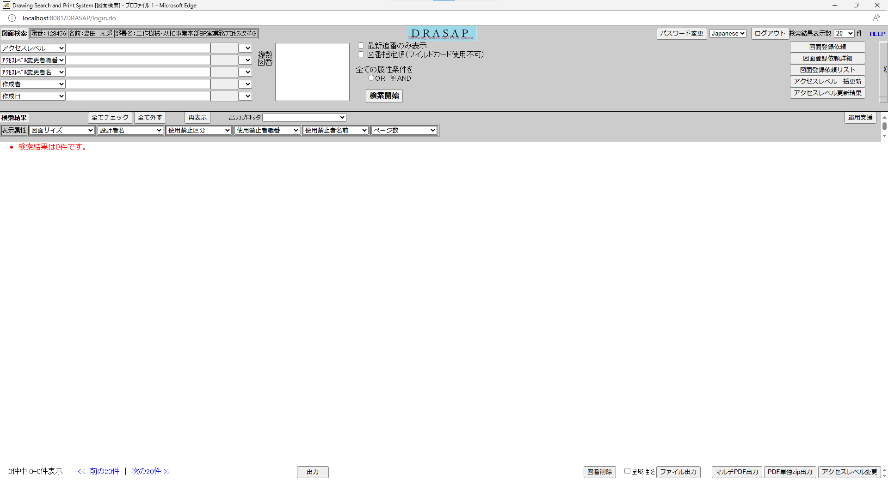
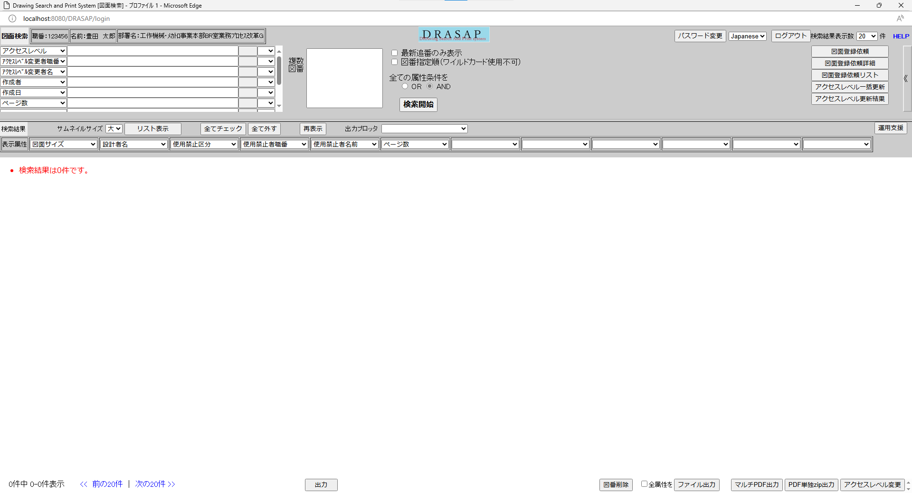

押下
押下

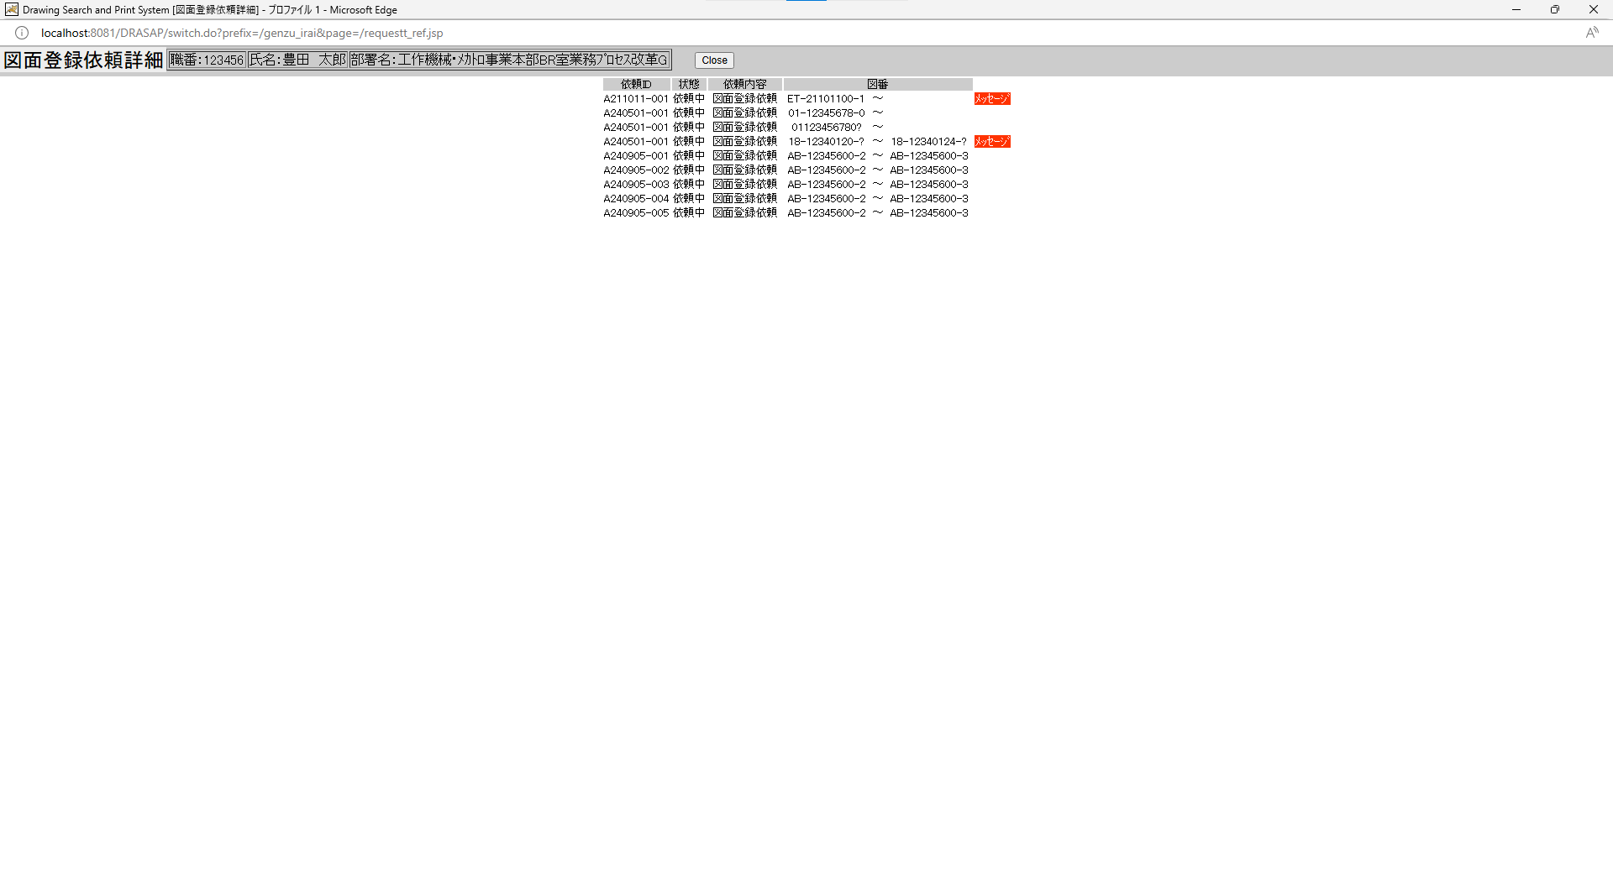
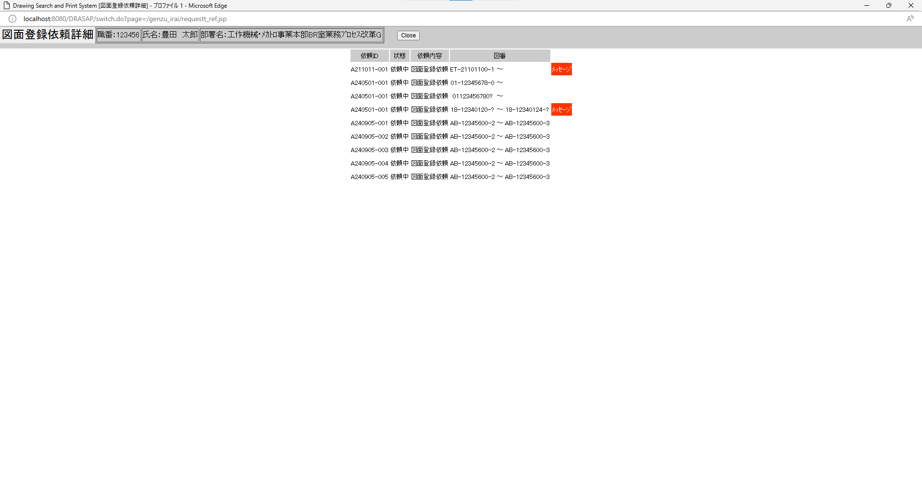

別ウィンドウでブラウザを起動する

別ウィンドウでブラウザを起動する

No.2~5
OLD | NEW

No.2
タイトルが下記の通り表示されること Drawing Search and Print System [図面登録依頼詳細]
No.3
「図面登録依頼詳細」と表示されている
No.4
セッション情報から取得した以下のログインユーザー情報が表示される 職番：[ユーザーID] （=USER_MASTER.USER_ID） 名前：[氏名（和文）] （=USER_MASTER.USER_NAME） 部署名（店名）：[部署名] （=USER_MASTER.DEPARTMENT）
No.5
ラベルは、依頼ID、状態、依頼内容、図番の4項目 メッセージは、存在する場合のみ赤枠で囲ったリンクが表示される
No.2
タイトルが下記の通り表示されること Drawing Search and Print System [図面登録依頼詳細]
No.3
「図面登録依頼詳細」と表示されている
No.4
セッション情報から取得した以下のログインユーザー情報が表示される 職番：[ユーザーID] （=USER_MASTER.USER_ID） 名前：[氏名（和文）] （=USER_MASTER.USER_NAME） 部署名（店名）：[部署名] （=USER_MASTER.DEPARTMENT）
No.5
ラベルは、依頼ID、状態、依頼内容、図番の4項目 メッセージは、存在する場合のみ赤枠で囲ったリンクが表示される

No.6~19
原図庫で図面作業が完了していない場合
select * from JOB_REQUEST_TABLE where JOB_NAME = '図面登録依頼'
JOB_ID | JOB_NAME | ROW_NO | REQUEST | GOUKI_NO | CONTENT | START_NO | END_NO | MESSAGE | REQUEST_DATE | COPIES | STAMP_FLAG | SCALE_MODE | SCALE_SIZE | PRINTER_ID | JOB_STAT | TRANSIT_STAT | JOB_DATE | OUTPUT_STAT | OUTPUT_DATE | USER_ID | USER_NAME | DEPT_NAME | JOB_USER_ID | JOB_USER_NAME
A190815-005 | 図面登録依頼 | 1 | A | « NULL » | « NULL » | ET190815010 | ET190815015 | 規格品です | 8/15/19 | « NULL » | 0 | « NULL » | « NULL » | « NULL » | 2 | « NULL » | 7/19/24 | 0 | « NULL » | 999999 | テストユーザ | CPPS | 123455 | 髙齋斎齊邊邉
A211011-001 | 図面登録依頼 | 1 | A | « NULL » | « NULL » | ET211011001 | « NULL » | « NULL » | 10/11/21 | « NULL » | 0 | « NULL » | « NULL » | « NULL » | 0 | « NULL » | « NULL » | 0 | « NULL » | 123456 | 豊田 太郎 | 工作機械･ﾒｶﾄﾛ事業本部BR室業務ﾌﾟﾛｾｽ改革G | « NULL » | « NULL »
登録済の場合
A211011-002 | 図面登録依頼 | 1 | A | « NULL » | « NULL » |  | « NULL » | « NULL » | 10/11/21 | « NULL » | 0 | « NULL » | « NULL » | « NULL » | 0 | « NULL » | « NULL » | 0 | « NULL » | 123456 | 豊田 太郎 | 工作機械･ﾒｶﾄﾛ事業本部BR室業務ﾌﾟﾛｾｽ改革G | « NULL » | « NULL »
A240422-001 | 図面登録依頼 | 1 | A | « NULL » | « NULL » | 18539803100 | « NULL » | « NULL » | 4/22/24 | « NULL » | 0 | « NULL » | « NULL » | « NULL » | 1 | « NULL » | 9/24/24 | 0 | « NULL » | 123457 | 豊田 太郎 | 工作機械･ﾒｶﾄﾛ事業本部BR室業務ﾌﾟﾛｾｽ改革G | 123456 | 豊田 太郎
A240501-001 | 図面登録依頼 | 1 | A | « NULL » | « NULL » | 01123456780 | « NULL » | « NULL » | 5/1/24 | « NULL » | 0 | « NULL » | « NULL » | « NULL » | 1 | « NULL » | 9/24/24 | 0 | « NULL » | 123456 | 豊田 太郎 | 工作機械･ﾒｶﾄﾛ事業本部BR室業務ﾌﾟﾛｾｽ改革G | 123456 | 豊田 太郎
A240501-001 | 図面登録依頼 | 2 | A | « NULL » | « NULL » | 01123456780? | « NULL » | « NULL » | 5/1/24 | « NULL » | 0 | « NULL » | « NULL » | « NULL » | 1 | « NULL » | 9/24/24 | 0 | « NULL » | 123456 | 豊田 太郎 | 工作機械･ﾒｶﾄﾛ事業本部BR室業務ﾌﾟﾛｾｽ改革G | 123456 | 豊田 太郎
A240501-001 | 図面登録依頼 | 3 | A | « NULL » | « NULL » | 1812340120? | 1812340124? | « NULL » | 5/1/24 | « NULL » | 0 | « NULL » | « NULL » | « NULL » | 0 | « NULL » | « NULL » | 0 | « NULL » | 123456 | 豊田 太郎 | 工作機械･ﾒｶﾄﾛ事業本部BR室業務ﾌﾟﾛｾｽ改革G | « NULL » | « NULL »
A240722-003 | 図面登録依頼 | 1 | A | « NULL » | « NULL » | AAAAAAAAA11 | AAAAAAAAA22 | « NULL » | 7/22/24 | « NULL » | 0 | « NULL » | « NULL » | « NULL » | 0 | « NULL » | « NULL » | 0 | « NULL » | 123455 | 髙齋斎齊邊邉 | 文字化けテスト | « NULL » | « NULL »
原図庫で「原紙なし」と入力された場合
A240722-004 | 図面登録依頼 | 1 | A | « NULL » | « NULL » | AAAAAAAAA11 | AAAAAAAAAAA | « NULL » | 7/22/24 | « NULL » | 0 | « NULL » | « NULL » | « NULL » | 0 | « NULL » | « NULL » | 0 | « NULL » | 123455 | 髙齋斎齊邊邉 | 文字化けテスト | « NULL » | « NULL »
A240905-001 | 図面登録依頼 | 1 | A | « NULL » | « NULL » | AB123456002 | AB123456003 | « NULL » | 9/5/24 | « NULL » | 0 | « NULL » | « NULL » | « NULL » | 2 | « NULL » | « NULL » | 0 | « NULL » | 123456 | 豊田 太郎 | 工作機械･ﾒｶﾄﾛ事業本部BR室業務ﾌﾟﾛｾｽ改革G | « NULL » | « NULL »
A240905-002 | 図面登録依頼 | 1 | A | « NULL » | « NULL » | AB123456002 | AB123456003 | « NULL » | 9/5/24 | « NULL » | 0 | « NULL » | « NULL » | « NULL » | 2 | « NULL » | « NULL » | 0 | « NULL » | 123456 | 豊田 太郎 | 工作機械･ﾒｶﾄﾛ事業本部BR室業務ﾌﾟﾛｾｽ改革G | « NULL » | « NULL »
A240905-003 | 図面登録依頼 | 1 | A | « NULL » | « NULL » | AB123456002 | AB123456003 | « NULL » | 9/5/24 | « NULL » | 0 | « NULL » | « NULL » | « NULL » | 2 | « NULL » | « NULL » | 0 | « NULL » | 123456 | 豊田 太郎 | 工作機械･ﾒｶﾄﾛ事業本部BR室業務ﾌﾟﾛｾｽ改革G | « NULL » | « NULL »
A240905-004 | 図面登録依頼 | 1 | A | « NULL » | « NULL » | AB123456002 | AB123456003 | « NULL » | 9/5/24 | « NULL » | 0 | « NULL » | « NULL » | « NULL » | 0 | « NULL » | « NULL » | 0 | « NULL » | 123456 | 豊田 太郎 | 工作機械･ﾒｶﾄﾛ事業本部BR室業務ﾌﾟﾛｾｽ改革G | « NULL » | « NULL »
A240905-005 | 図面登録依頼 | 1 | A | « NULL » | « NULL » | AB123456002 | AB123456003 | « NULL » | 9/5/24 | « NULL » | 0 | « NULL » | « NULL » | « NULL » | 0 | « NULL » | « NULL » | 0 | « NULL » | 123456 | 豊田 太郎 | 工作機械･ﾒｶﾄﾛ事業本部BR室業務ﾌﾟﾛｾｽ改革G | « NULL » | « NULL »
A240924-001 | 図面登録依頼 | 1 | A | « NULL » | « NULL » | AB123456002 | AB123456003 | « NULL » | 9/24/24 | « NULL » | 0 | « NULL » | « NULL » | « NULL » | 1 | « NULL » | « NULL » | 0 | « NULL » | 123456 | 豊田 太郎 | 工作機械･ﾒｶﾄﾛ事業本部BR室業務ﾌﾟﾛｾｽ改革G | « NULL » | « NULL »

OLD |  |  |  |  |  |  |  |  |  |  |  |  |  |  |  |  |  |  |  |  |  |  |  |  | NEW

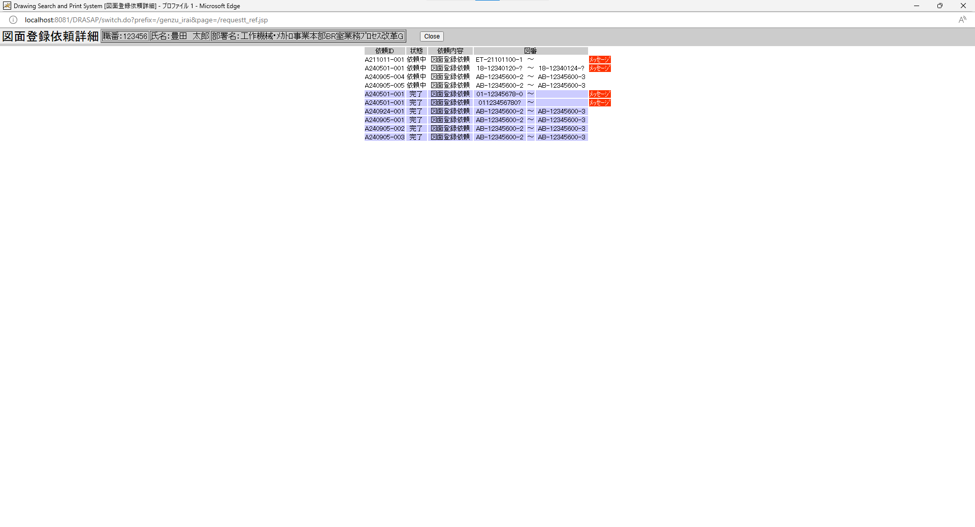
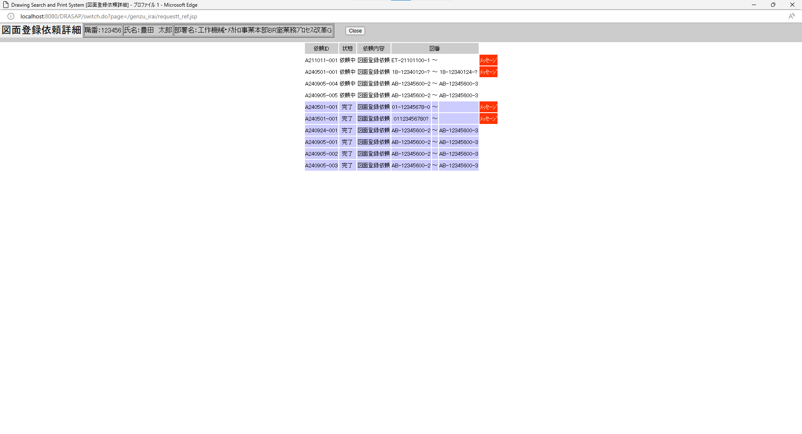

No.6
原図庫作業依頼テーブルの依頼IDが表示されること
No.7
「依頼中」と表示されること
No.8
「完了」と表示されること
No.9
「完了」と表示されること
No.10
「完了」と表示されること
No.11
「完了」と表示されること
No.12
「完了」と表示されること
No.13
「完了」と表示されること
No.14
「図面登録依頼」と表示されている
No.15
原図庫作業依頼テーブルの開始図番が表示されていること
11桁図番の場合には、「-」が入っていること
No.16
原図庫作業依頼テーブルの終了図番が表示されていること
11桁図番の場合には、「-」が入っていること
No.17
状態が「完了」で、「原紙なし」として処理された依頼の場合に表示されること
No.18
テキストには、メッセージ画面を起動するリンクが貼られている。
No.19
「Close」ボタンが表示されていること
No.6
原図庫作業依頼テーブルの依頼IDが表示されること
No.7
「依頼中」と表示されること
No.8
「完了」と表示されること
No.9
「完了」と表示されること
No.10
「完了」と表示されること
No.11
「完了」と表示されること
No.12
「完了」と表示されること
No.13
「完了」と表示されること
No.14
「図面登録依頼」と表示されている
No.15
原図庫作業依頼テーブルの開始図番が表示されていること
11桁図番の場合には、「-」が入っていること
No.16
原図庫作業依頼テーブルの終了図番が表示されていること
11桁図番の場合には、「-」が入っていること
No.17
状態が「完了」で、「原紙なし」として処理された依頼の場合に表示されること
No.18
テキストには、メッセージ画面を起動するリンクが貼られている。
No.19
「Close」ボタンが表示されていること

No.20
OLD | NEW

HELPボタンが存在しないこと。

No.21~28
OLD | NEW

押下

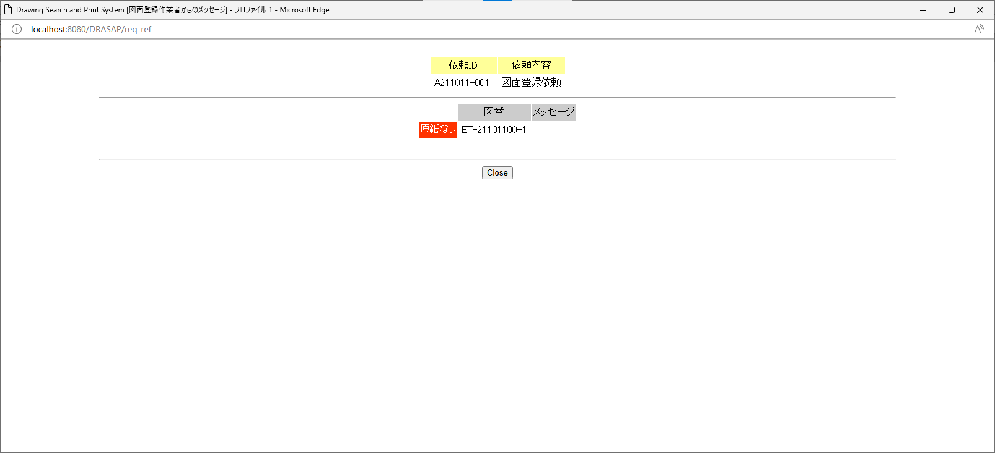
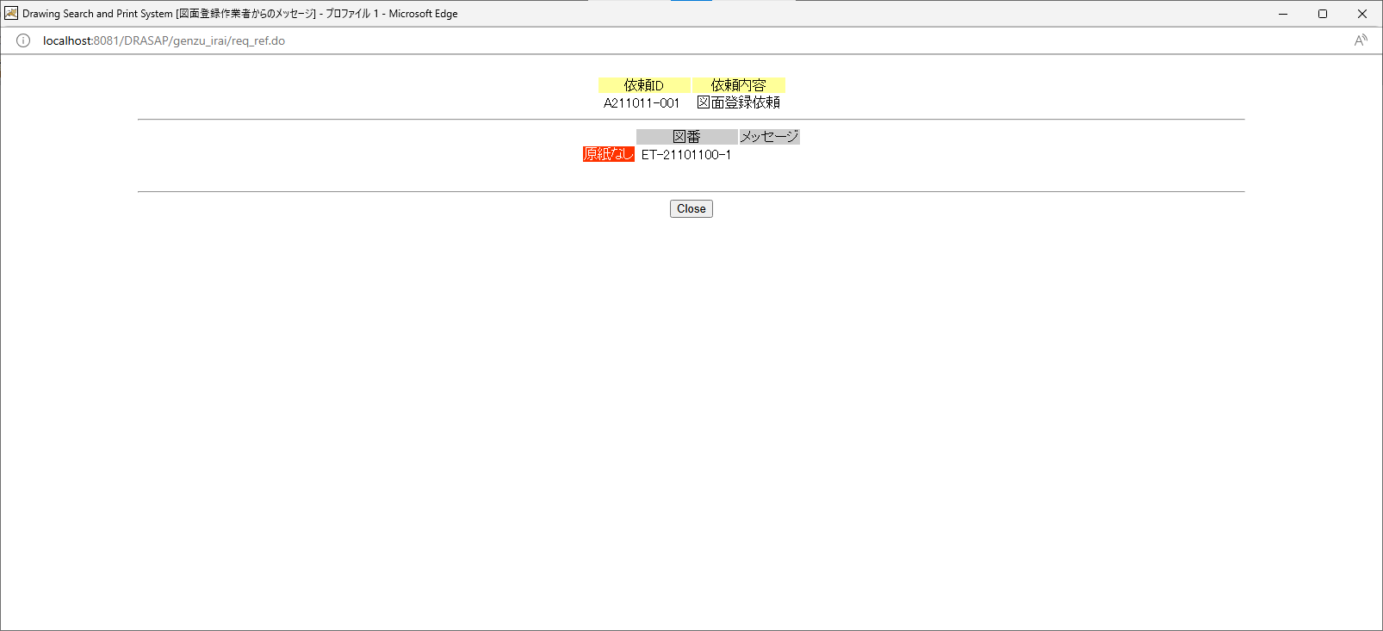

No.21
図面登録作業者からのメッセージを表示するためのメッセージ画面が新規オープンされること。
No.22
タイトルが下記の通り表示されること
Drawing Search and Print System [図面登録作業者からのメッセージ]
No.23
当該メッセージの対象依頼IDが表示されること。（前画面で選択した項目の依頼ID）
No.24
「図面登録依頼」と表示されている
No.25
「原紙なし」と表示されている
No.26
当該メッセージの対象図番が表示されること。（前画面で選択した項目の展開後の図番）
No.27
原図庫作業依頼展開テーブルに格納されている当該メッセージのメッセージ情報が表示されている。
No.28
Closeボタンが表示されている
No.21
図面登録作業者からのメッセージを表示するためのメッセージ画面が新規オープンされること。
No.22
タイトルが下記の通り表示されること
Drawing Search and Print System [図面登録作業者からのメッセージ]
No.23
当該メッセージの対象依頼IDが表示されること。（前画面で選択した項目の依頼ID）
No.24
「図面登録依頼」と表示されている
No.25
「原紙なし」と表示されている
No.26
当該メッセージの対象図番が表示されること。（前画面で選択した項目の展開後の図番）
No.27
原図庫作業依頼展開テーブルに格納されている当該メッセージのメッセージ情報が表示されている。
No.28
Closeボタンが表示されている

No.29
OLD | NEW

作業履歴画面がクローズされること。
呼出し元への画面遷移はなし。
作業履歴画面がクローズされること。
呼出し元への画面遷移はなし。

